재료비 신청서-일삼오삼팀
노란 부분 필수 입력
 | 실무중심 산학협력 프로젝트 재료비 신청서(견적서와 함께 제출 바랍니다.)
주제 | 요구사항 관리 프로그램 |  |  | 지도교수님 | 박용범 교수님
학과명 | 소프트웨어 공학 |  | 과목/분반 | 실무중심산학협력프로젝트2(캡스톤디자인-SW) 4분반
팀명 | sequenc |  | 팀장 | 황준일
조원 | 황준일, 정대일, 강교찬, 박은영 |  | e-mail | tjsdlf4261@gmail.com | 연락처 | 010-5764-4483
 | ★ 수업과 무관한 개인 물품 구입 신청 불가함으로 목록에 개인 물품 구매를 포함시키지 말 것
 | 팀원 1인당 10만원이내로 신청할 것, 예)팀원 4명이면 40만원 총액내에서 구입신청
No. | 가격 | 품명 | 수량 | 주소
1 | 68,200 | 라즈베리파이3 기초 키트 (본체+방열판+케이스+아답터+MicroSD+리더기+HDMI&LAN케이블) 1.[케이스] 변경 : 공식 정품 케이스(흰/빨) 2. [선택] 추가 구성 : 아답터 5V 3A로 업그레이드 | 4 | http://www.devicemart.co.kr/1290550
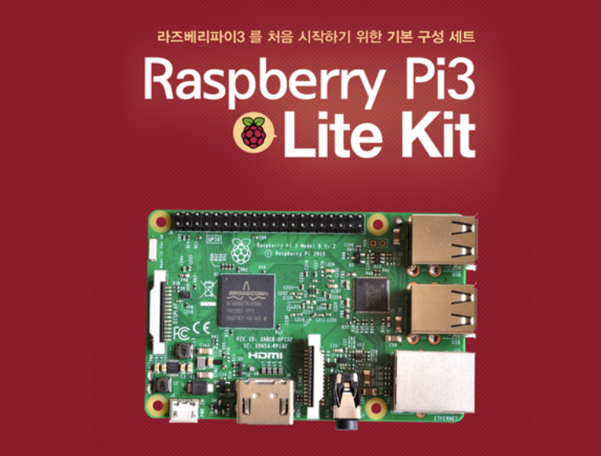

사진(그림)

2 | 86,500 | 라즈베리파이 공식 7인치 터치스크린 (Raspberry-Pi Touch Display) (Rev 1.1) | 1
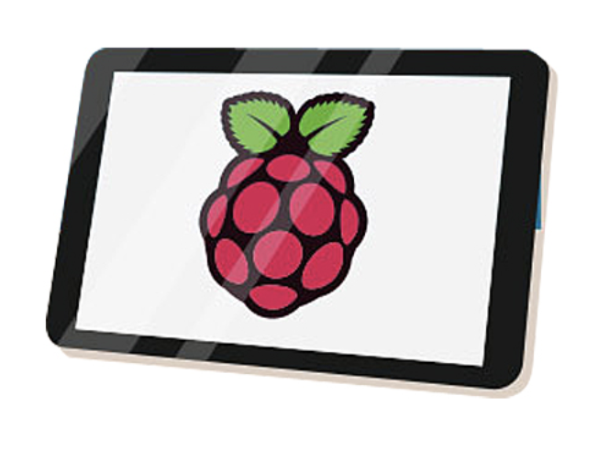

사진(그림)

공급가액 | 359,300 원
부가세 | 35,930 원
견적총액 | 395,230 원

